Hoja financiera)
PROYECCIÓN PRESUPUESTO
Placa | TOPE COMBUSTIBLE MENSUAL | PLAZO | Proyección Galones | Tipo combustible | Vr unitario Junio 2025 | Valor proyectado en meses | DETERMINACIÓN PRECIO DEL GALÓN DE ACUERDO CON EL AMP
OBG442 | 62 | 5 | 310 | A.C.P.M. | 10,142.06 | $ 3,144,040
OBG527 | 49 | 5 | 245 | CORRIENTE | 15,761.36 | $ 3,861,533 | PRECIO CATEGORÍA A - GASOLINA
OBH309 | 85 | 5 | 425 | CORRIENTE | 15,761.36 | $ 6,698,578 | Precio galón MinMinas (julio 2025) | $ 16,293.00
OBH314 | 65 | 5 | 325 | CORRIENTE | 15,761.36 | $ 5,122,442 | Descuento ofrecido Margen Mayorista | $ 1,099.05
OBI720 | 67 | 5 | 335 | A.C.P.M. | 10,142.06 | $ 3,397,592 | Valor Con Estampillas | $ 15,761.36
OBI768 | 75 | 5 | 375 | CORRIENTE | 15,761.36 | $ 5,910,510
OBI770 | 92 | 5 | 460 | A.C.P.M. | 10,142.06 | $ 4,665,350 | PRECIO CATEGORÍA A - DIESEL
OBI771 | 97 | 5 | 485 | A.C.P.M. | 10,142.06 | $ 4,918,901 | Precio galón MinMinas (julio 2025) | $ 10,876.00
OBI772 | 72 | 5 | 360 | A.C.P.M. | 10,142.06 | $ 3,651,143 | Descuento ofrecido Margen Mayorista | $ 1,099.05
OKZ914 | 71 | 5 | 355 | CORRIENTE | 15,761.36 | $ 5,595,282 | Valor Con Estampillas | $ 10,142.06
OKZ959 | 43 | 5 | 215 | CORRIENTE | 15,761.36 | $ 3,388,692
OLM971 | 77 | 5 | 385 | A.C.P.M. | 10,142.06 | $ 3,904,695 | https://creg.gov.co/publicaciones/15565/precios-de-combustibles-liquidos/
OLM972 | 96 | 5 | 480 | A.C.P.M. | 10,142.06 | $ 4,868,191
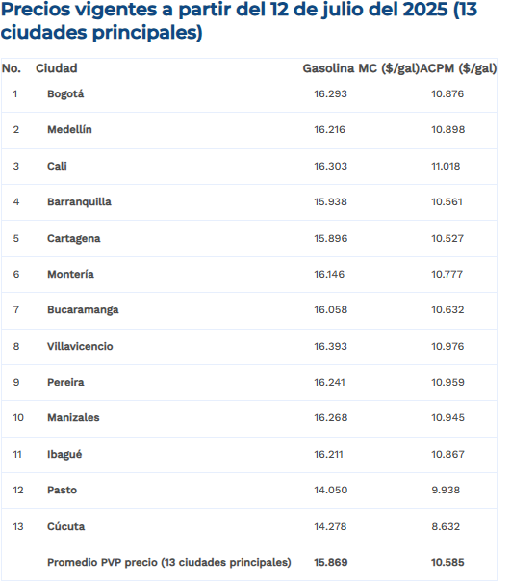
OLO562 | 28 | 5 | 140 | CORRIENTE | 15,761.36 | $ 2,206,590
OLO563 | 45 | 5 | 225 | CORRIENTE | 15,761.36 | $ 3,546,306
TOTAL | 1024 | Total proyectado | 5120 |  |  | $ 64,879,843
* El numero de galones puede variar de acuerdo con los precios establecidos en el Acuerdo Marco para el suministro de Combustible Nacional III - CEE-326-AMP-2022

